关系图
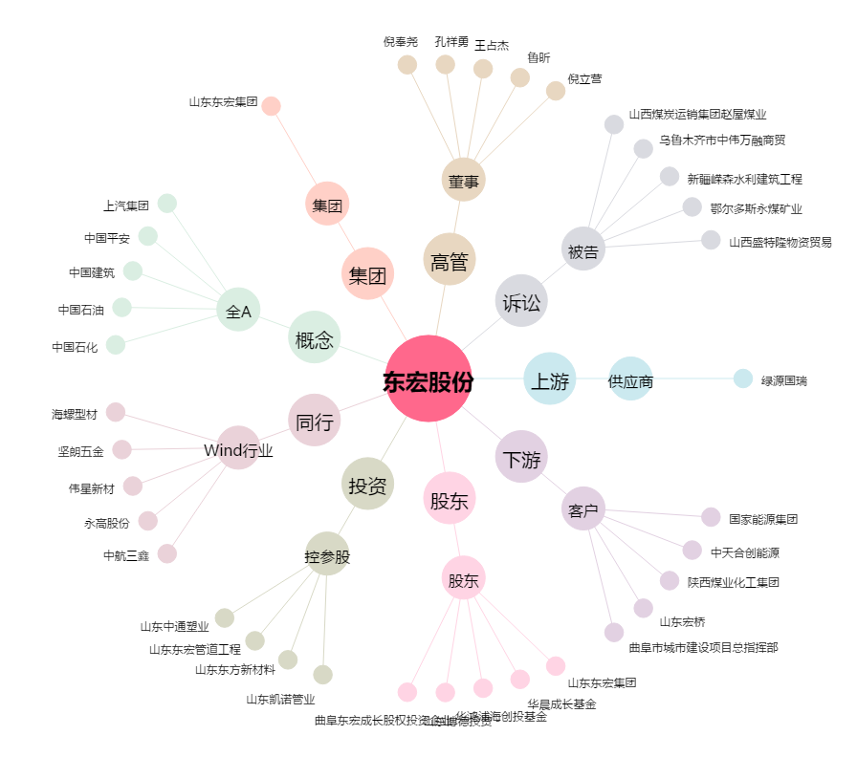
东宏股份[603856.SH] - 关系概览图

